关系图
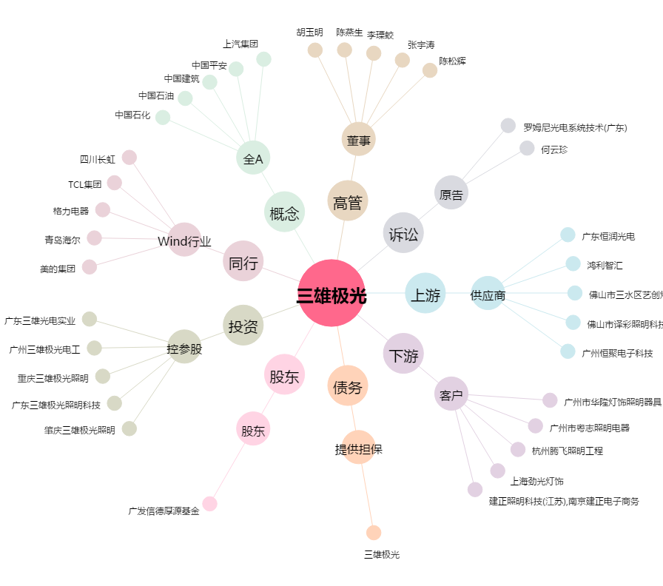
三雄极光[300625.SZ] - 关系概览图

